Excel> Datos> Análisis de datos
Resumen | Para que lo resuelva el Excel debemos ir a "Datos" -> "Análisis de datos". Luego elegimos "Regresión"

Estadísticas de la regresión |  |  |  |  | Cómo habilitar el complemento Analysis ToolPak en Excel 2016 o versiones anteriores Abrí Excel. Andá a Archivo → Opciones → Complementos. Abajo, en “Administrar”, elegí Complementos de Excel y hacé clic en Ir…. Marcá la casilla "Herramientas para análisis" (o Analysis ToolPak) y aceptá. Cerrá y volvé a abrir Excel si es necesario. Ahora deberías ver en la pestaña Datos el botón "Análisis de datos" (a la derecha). Dentro está la opción de Regresión.
Coeficiente de correlación múltiple | 0.88769267566 | => R
Coeficiente de determinación R^2 | 0.78799828642 | => R^2
R^2 ajustado | 0.63656849101 | => R^2 ajustado
Error típico | 16629.070053 | => RMSE
Observaciones | 13 | => n
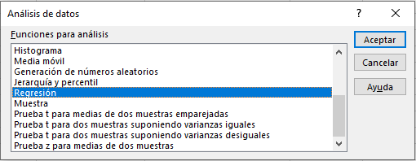
ANÁLISIS DE VARIANZA
 | Grados de libertad | Suma de cuadrados | Promedio de los cuadrados | F | Valor crítico de F
Regresión | 5 | 7194818911.9 | 1438963782.4 | 5.2037202077 | 0.026003475712
Residuos | 7 | 1935681795.8 | 276525970.83
Total | 12 | 9130500707.7

 | Coeficientes | Error típico | Estadístico t | Probabilidad | Inferior 95% | Superior 95% | Inferior 95,0% | Superior 95,0%
Intercepción | 97932.374492 | 71497.686029 | 1.3697278881 | 0.21309000521 | -71132.787825 | 266997.53681 | -71132.787825 | 266997.53681
Variable X 1 | 612.45731497 | 476.38140106 | 1.2856448921 | 0.23946167279 | -514.00569899 | 1738.9203289 | -514.00569899 | 1738.9203289
Variable X 2 | 130.80136047 | 614.07534137 | 0.21300539471 | 0.83739323778 | -1321.256084 | 1582.858805 | -1321.256084 | 1582.858805
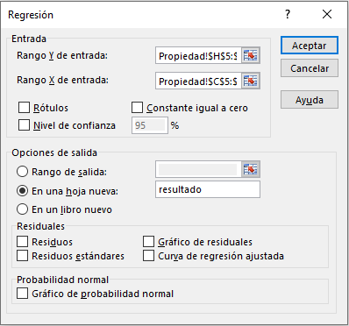
Variable X 3 | -329.03774711 | 313.99476465 | -1.0479083863 | 0.32950894277 | -1071.5173825 | 413.44188825 | -1071.5173825 | 413.44188825
Variable X 4 | 2222.76763 | 6960.5024455 | 0.31934011192 | 0.75878752893 | -14236.205256 | 18681.740516 | -14236.205256 | 18681.740516
Variable X 5 | 38831.920346 | 15309.197826 | 2.5365091488 | 0.038861643853 | 2631.4198941 | 75032.420798 | 2631.4198941 | 75032.420798

 |  |  |  |  |  |  |  |  | Rango Y de entrada: | =Propiedad!H5:H17
 |  |  |  |  |  |  |  |  | Rango X de entrada: | =Propiedad!C5:G17

